Sheet1
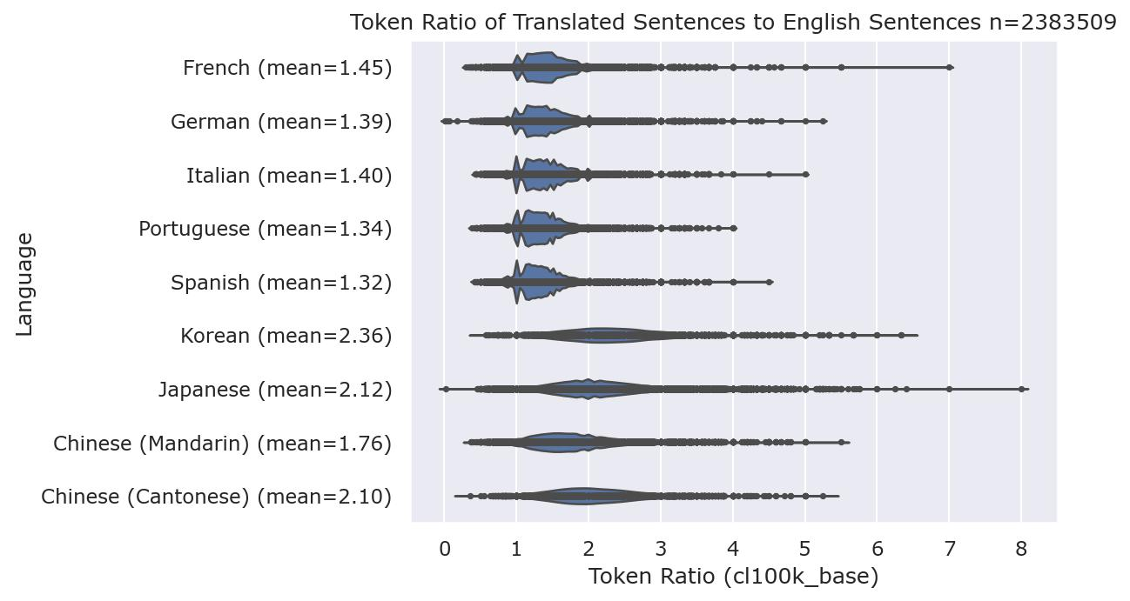
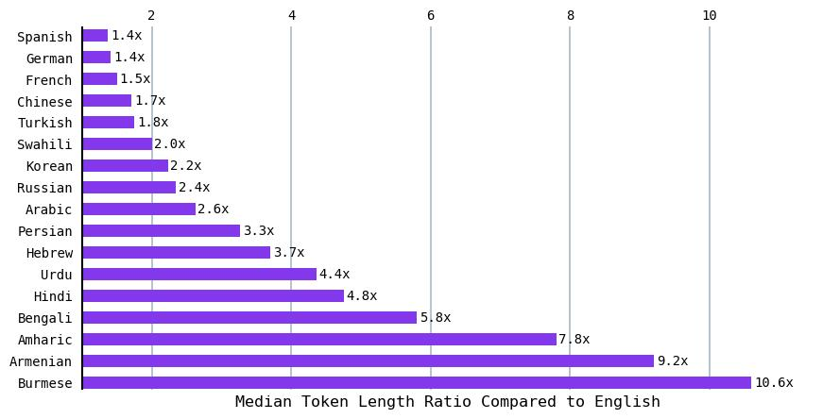
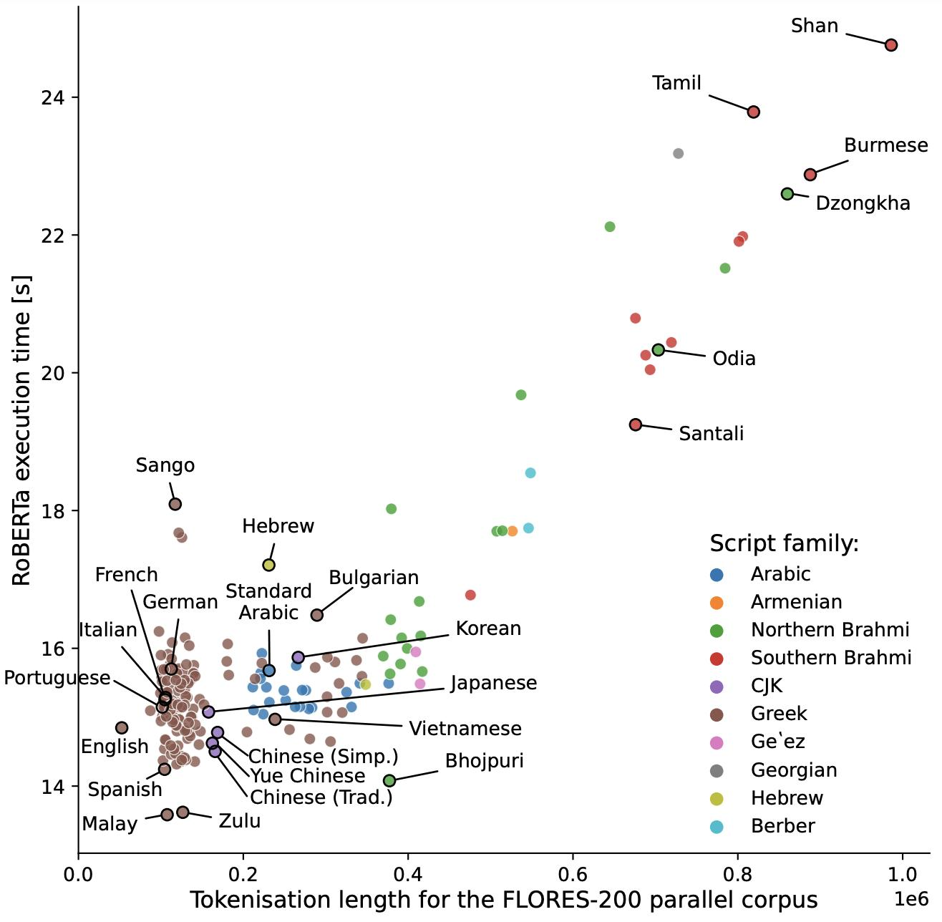
cl100k_base 기준 언어별 비교
언어 | 총 Token 수 | 영어 대비 Token Premium | 영어 대비 추가 Token 부담
English | 52,835 | 1.00× | 기준
Chinese (Simplified) | 101,138 | 1.91× | 91.40%
Korean | 125,737 | 2.38× | 138.00%
Russian | 131,496 | 2.49× | 148.90%
Standard Arabic | 160,485 | 3.04× | 203.70%

영어 기준 언어별 Token Premium 비교
a)Petrov et al.(2023)은 FLORES-200 병렬 코퍼스의 2,000개 문장​을 대상으로 언어별 tokenization length를 비교
b)연구진의 공식 프로젝트 페이지에서는 ChatGPT 및 GPT-4의 tokenization premium을 확인할 경우 cl100k_base tokenizer를 참고하도록 제시
c)이에 연구진이 공개한 tokenization_lengths.csv의 cl100k_base 값을 추출하고 영어를 1.00으로 기준화하여 언어별 상대적 Token Premium을 재계산

주요 결과
동일한 의미를 담은 FLORES-200 병렬문장을 cl100k_base tokenizer로 처리했을 때 영어를 1.00으로 기준화하면 한국어는 약 2.38배, 러시아어는 약 2.49배, 중국어(간체)는 약 1.91배, 표준 아랍어는 약 3.04배​의 토큰을 사용한 것으로 나타났다.
특히 한국어의 경우 영어 52,835 tokens에 비해 125,737 tokens가 사용되어, 동일한 병렬 텍스트를 처리하는 데 필요한 토큰 수가 영어 대비 약 138% 더 많았다.

계산식
Korean: 125,737 ÷ 52,835 = 2.38
Russian: 131,496 ÷ 52,835 = 2.49
Chinese (Simplified): 101,138 ÷ 52,835 = 1.91
Standard Arabic: 160,485 ÷ 52,835 = 3.04

데이터에서는 영어와 비교하여 한국어뿐만 아니라 러시아어, 중국어, 아랍어에서도 상대적으로 높은 tokenization burden이 나타난다.
이는 토큰 효율의 차이가 한글과 알파벳의 단순한 양자 비교에만 국한되지 않고, 언어 및 문자체계에 따라 폭넓게 제시함

